Спецификация
2023-03-06
СПЕЦИФИКАЦИЯ ПО КАЧЕСТВУ КУЛЬТИВИРУЕМЫХ ГРИБОВ ШАМПИНЬОНОВ ПОРТОБЕЛЛО

МИНИМАЛЬНЫЕ ТРЕБОВАНИЯ
Грибы целые, чистые (практически без видимых посторонних веществ, помимо тепличного материала), не мытые, здоровые, упругие, свежие на вид, без излишней внешней влажности, не подмороженные; без повреждений, вызванных сельскохозяйственными вредителями; без насекомых-вредителей; ножки подрезанные, с чистым срезом; без посторонних запаха и привкуса.
Поверхность шляпки белая, кремовая или коричневая с различными оттенками, свойственными ботаническим сортам; мякоть шляпки на свежем разрезе белая с розовым оттенком.
I КАТЕГОРИЯ
Грибы этой категории должны иметь характерные признаки своего ботанического сорта, однородные по степени зрелости.

Допускаются следующие незначительные дефекты при условии, что они не влияют на общий внешний вид, качество, сохраняемость и товарный вид продукта в упаковке:
• незначительные дефекты формы и/или окраски;
• незначительная помятость поверхности гриба;
• незначительные следы тепличного материала на шляпке и/или ножке;
• наличие на поверхности грибов мицелия той же разновидности (не путать с плесневением) не категорируется как дефект;
II КАТЕГОРИЯ
К этой категории относятся грибы, которые не могут быть отнесены к более высоким категориям, но отвечают вышеуказанным минимальным требованиям. Могут допускаться следующие дефекты:
• дефекты формы;
• дефекты окраски;
• незначительное потемнение от нажимов и потертостей общей площадью до 1/4 поверхности шляпки;
• незначительная внутренняя влажность ножки;
• потемневшие чешуйки (изменение цвета чешуек);
• полые ножки;
• следы тепличного материала на шляпке; тепличный материал на ножке
НЕСТАНДАРТ
• дефекты, превышающие допуски для 1 и 2 категории или не соответствующие минимальным требованиям;
• надломы, трещины, проколы, уколы, царапины, вмятины, сильные нажимы с потемнением, разлом шляпки, шляпки без ножки;
• лёгкое потемнение от нажимов и потертостей общей площадью более 1/4 поверхности шляпки;
• значительное потемнение от нажимов и потертостей любой площади (контрастирующие коричневые пятна);
• грязные ( наличие посторонних веществ на любой части гриба);
• значительное налипание тепличного материала на шляпке;
• уродливые;
• сильное образование чешуек с растрескиванием и изменением цвета;
ОТХОД
• наличие сельскохозяйственных вредителей; поврежденные с/х вредителями;
• загнившие;
• грубые механические повреждения (раздавленные; ножки без шляпки; части шляпки);
• увядшие (с морщинистостью);
• повреждение низкими или высокими температурами (запаренные, подмороженные, застуженные);
• пораженные с/х заболеваниями;
ДРУГИЕ ТРЕБОВАНИЯ
Сорт | Согласно требованиям Коммерческой Службы Ленты. В заказе могут быть предъявлены дополнительные требования к внешнему виду продукции, которые будут считаться необходимыми для соответствия сорту.
Калибр | Согласно требованиям Коммерческой Службы Ленты. В общей сложности допускается наличие 10% по количеству или весу грибов, не отвечающих требованиям калибровки.
Однородность | Содержимое каждой партии должно быть однородным и состоять из грибов одного и того же происхождения, разновидности, качества, размера и степени зрелости.
 | Видимая часть содержимого упаковки должна соответствовать содержимому всей упаковки
Упаковка | Грибы должны быть упакованы таким образом, чтобы обеспечивалась надлежащая сохранность продукта.

Фото
В данном разделе представлены фото, иллюстрирующие примеры проявления некоторых дефектов. Основная информация о требованиях к качеству товара представлена в разделе "Спецификация". Раздел "Фото" является дополнительным и неисчерпывающим приложением к Спецификации по качеству.
ШКАЛА РАСКРЫТИЕ ШЛЯПКИ


I КАТЕГОРИЯ
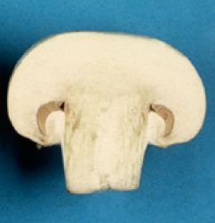
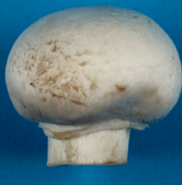
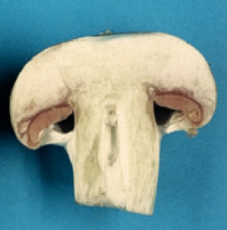
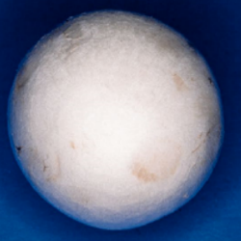

Гриб с полностью закрытой шляпкой | Гриб с пленкой (шляпка соединена с ножкой вуалью) |  | незначительная помятость | незначительный дефект окраски

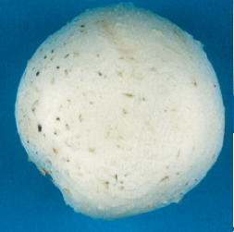
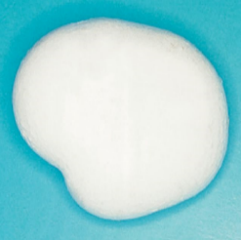
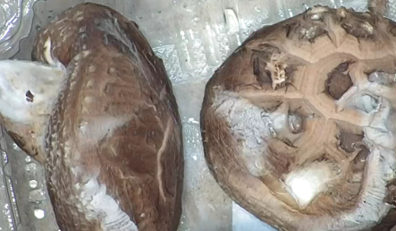

незначительные следы тепличного материала | незначительный дефект формы | Наличие на поверхности грибов мицелия той же разновидности (не путать с плесневением) не категорируется как дефект

II КАТЕГОРИЯ
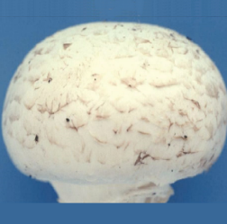
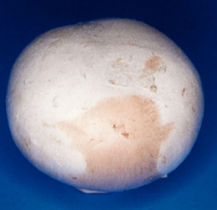

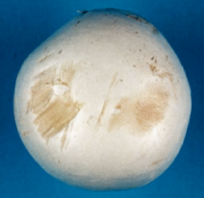

Потемневшие чешуйки (изменение цвета чешуек) | Дефект окраски |  | Незначительный нажим (легкое потемнение до 1/4 поверхности шляпки) | Незначительный нажим (легкое потемнение до 1/4 поверхности шляпки)
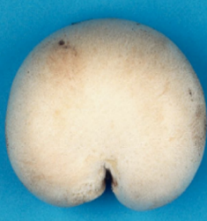
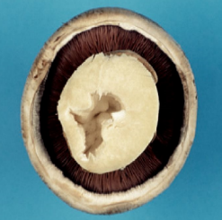
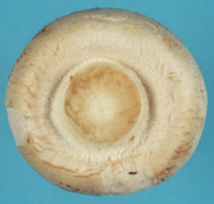

Незначительная внутренняя влажность ножки | Дефект формы |  | Полая ножка

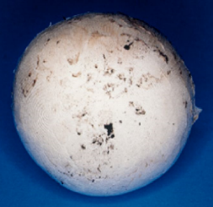 | 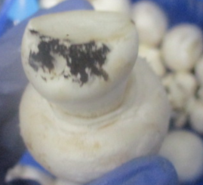
следы тепличного материала на шляпке | тепличный материал на ножке
НЕСТАНДАРТ

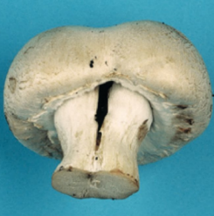
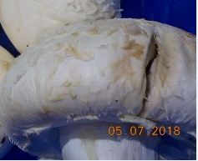
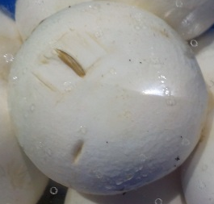
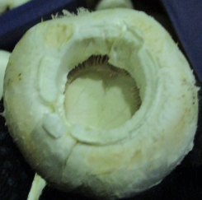

Треснувшая ножка | Треснувшая шляпка |  | Механические повреждения | Шляпка без ножки
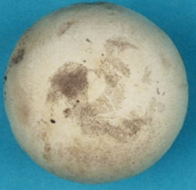
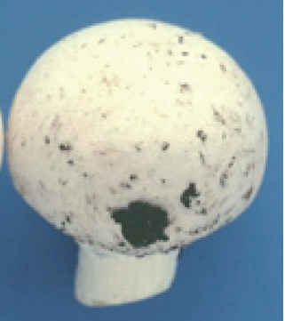
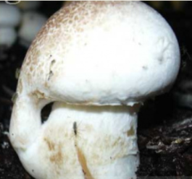

Грязные (пыль) | значительное налипание тепличного материала на шляпке |  | Уродливость

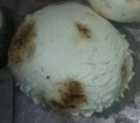 | 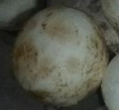 | 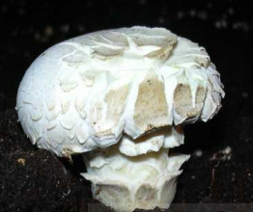
Значительное потемнение | Лёгкое потемнение более 1/4 площади шяпки | Сильное образование чешуек с растрескиванием и изменением цвета

ОТХОД

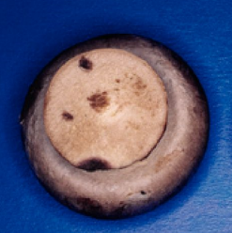
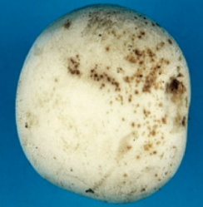
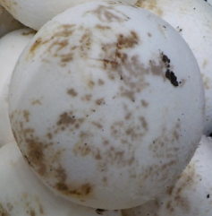
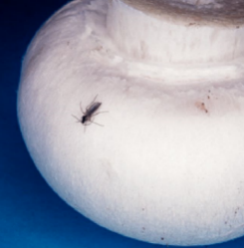

Загнив | Поражение с/х заболеваниями |  | Поражение с/х заболеваниями | Наличие насекомых

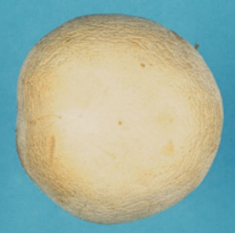 | 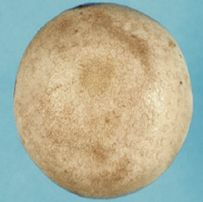 |  | 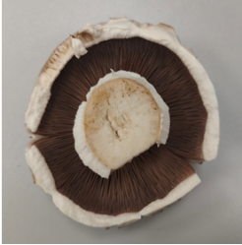
Увядание (морщинистость) | Застуженность |  | Перезрев
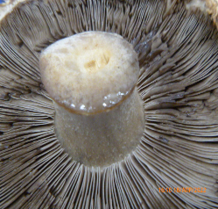
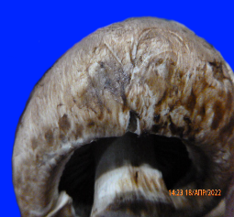
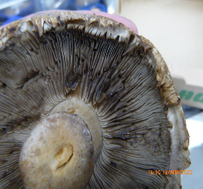

загнив | загнив |  | загнив

